全部
鋼筋計料表
全部
編號 | 號數 | 圖示 | 長度(cm) | 數量 | 重量(kg) | 備註 | 讀取CAD文字
1 | #4 | 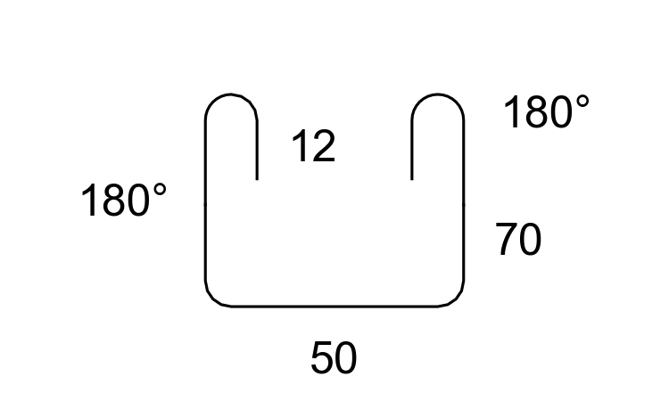 | 251 | 10 |  | 50 70 12 180%%D 180%%D | #4 x10 50 70 12 180%%D 180%%D
2 | #4 | 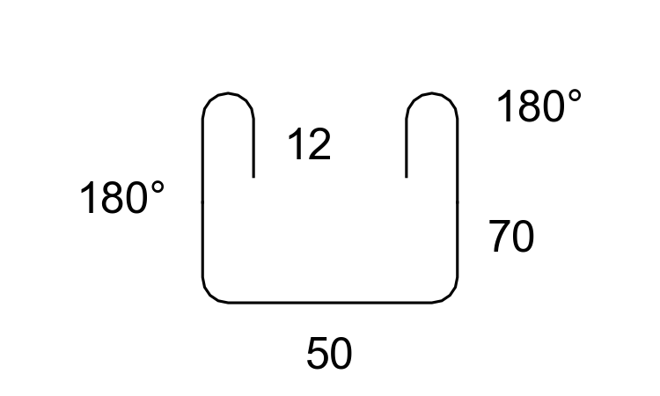 | 251 | 10 |  | 50 70 12 180%%D 180%%D | #4 x10 50 70 12 180%%D 180%%D
3 | #4 | 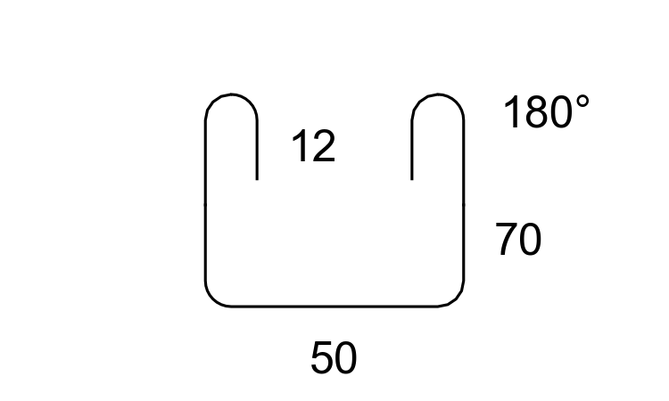 | 251 | 10 |  | 50 70 12 180%%D | #4 x10 50 70 12 180%%D
4 | #4 | 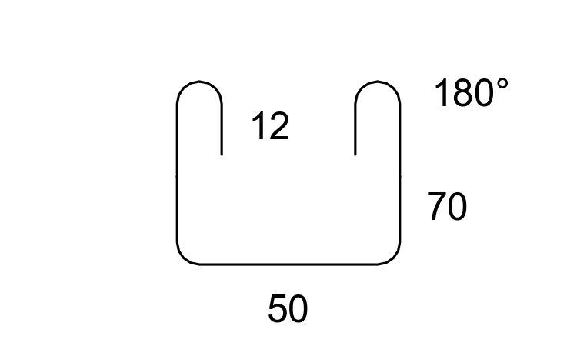 | 251 | 10 |  | 50 70 12 180%%D | #4 x10 50 70 12 180%%D
5 | #4 | 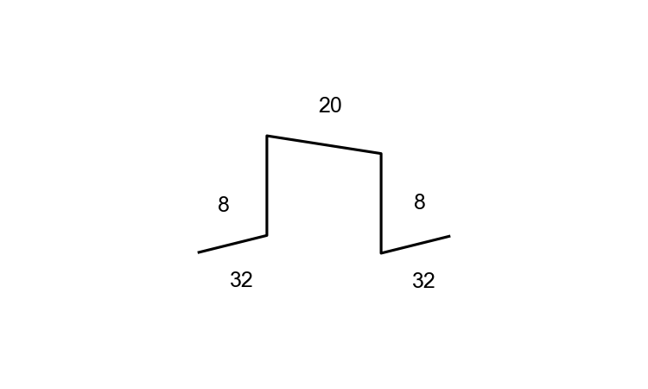 | 95 | 12 |  | 8 8 20 32 32 | #4 x12 8 8 20 32 32
6 | #4 |  | 95 | 12 |  | 8 8 20 32 32 | #4 x12 8 8 20 32 32

統計摘要
總數量 | 64 支 | 總重量 | 0.00 kg | 總長度 | 12320 cm | 鋼筋類型 | 1 種

生成時間：2025-06-21 21:29:36 | 圖示模式：圖文混合模式 | 圖形功能：啟用

